Đăng nhập
Test suite ID | TCSP1_001_Đăng nhập
Chức năng/Giao diện | Màn hình Đăng nhập
Loại test | IT |  |  |  |  |  | P | 14
 |  |  |  |  | Số test case | 20 | F | 6
Ngày test |  | Ngày thực hiện |  |  | Thời gian thực hiện test (Phút) |  | N/A | 0
Người tạo | Khải | Người thực hiện | Khải |  | Số comment | 0 | Số case đã thực hiện | 20
Test Case ID | Test Case Description | Pre-Condition | Test Steps | Test Data | Expected Results | Test Priority | Result | Failure Reason | Image
 |  |  |  |  |  |  | CHROME
GUI
TC1 | Kiểm tra giao diện | - Truy cập link web - Người dùng chưa đăng nhập |  |  | Hiển thị backround 60 năm Hiển thị 2 textbox Button "ĐĂNG NHẬP" Button text "Quên mật khẩu?" |  | P |  | 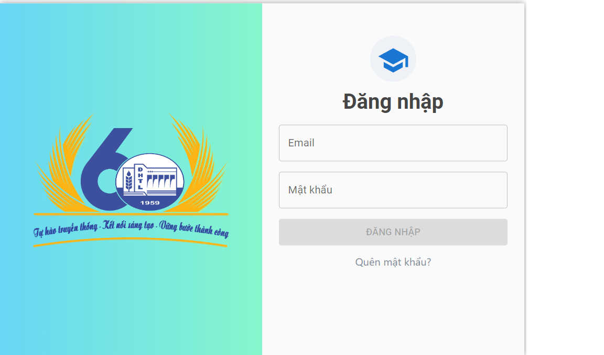
TC2 | Kiểm tra hiển thị textbox tài khoản ở chế độ mặc định | - Truy cập link web - Người dùng chưa đăng nhập |  |  | Hiển thị text tài khoản ở chế độ mặc định |  | P
TC3 | Kiểm tra hiển thị textbox mật khẩu ở chế độ mặc định | - Truy cập link web - Người dùng chưa đăng nhập |  |  | Hiển thị text mật khẩu ở chế độ mặc định |  | P
TC4 | Kiểm tra khi click vào textbox tài khoản | - Truy cập link web - Người dùng chưa đăng nhập | - Truy cập link web - Click vào textbox tài khoản |  | Xuất hiện border màu xanh Hint chuyển sang màu xanh và di chuyển lên trên |  | P |  | 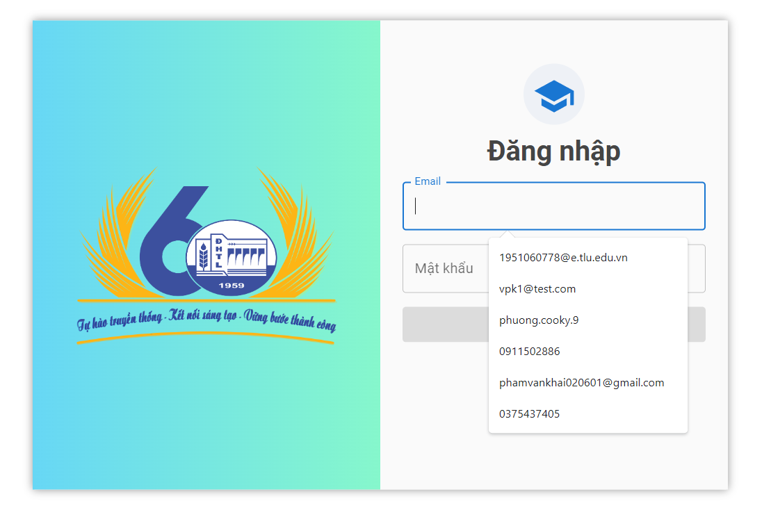
TC5 | Kiểm tra khi click vào textbox mật khẩu | - Truy cập link web - Người dùng chưa đăng nhập | - Truy cập link web - Click vào textbox mật khẩu |  | Xuất hiện border màu xanh Hint chuyển sang màu xanh và di chuyển lên trên |  | P |  | 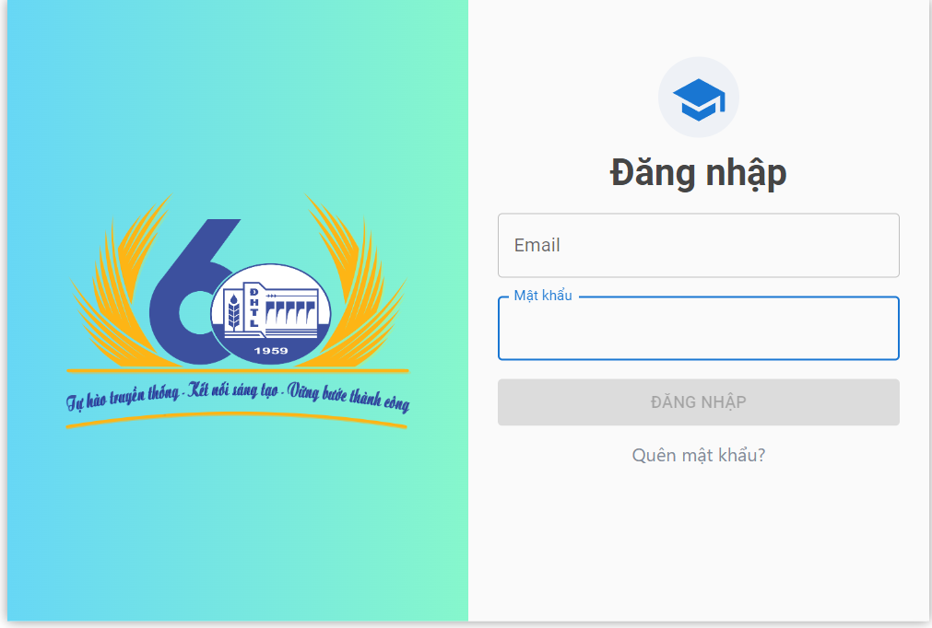
TC6 | Kiểm tra hiển thị button Đăng nhập ở chế độ default | - Truy cập link web - Người dùng chưa đăng nhập |  |  | Hiển thị button Đăng nhập ở chế độ disable |  | P
FUNCTION
TC7 | Kiểm tra khi user nhập tài khoản sai định dạng (có dấu cách ở trước @) | - Truy cập link web - Người dùng chưa đăng nhập | - Truy cập link web - Click vào textbox tài khoản - Nhập text | TK: vpk1 @e.tlu.edu.vn | Thông báo lỗi "Vui lòng nhập email!" |  | P |  | 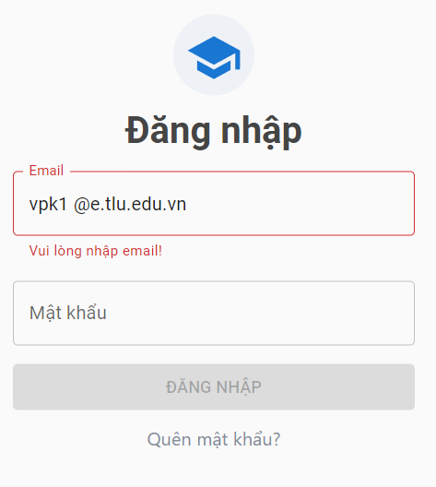
TC8 | Kiểm tra khi user nhập tài khoản sai định dạng (có dấu cách ở cuối) | - Truy cập link web - Người dùng chưa đăng nhập | - Truy cập link web - Click vào textbox tài khoản - Nhập text | TK: "vpk1 @e.tlu.edu.vn " | Thông báo lỗi "Vui lòng nhập email!" |  | P |  | 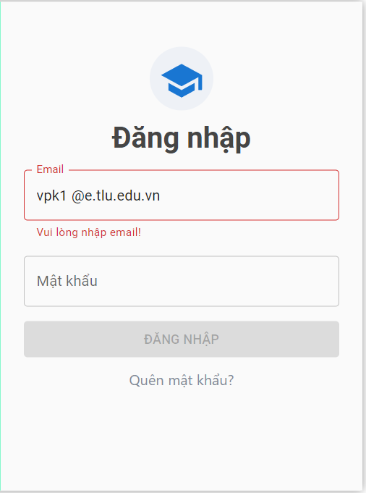
TC9 | Kiểm tra khi user nhập tài khoản sai định dạng (có dấu cách ở đầu) | - Truy cập link web - Người dùng chưa đăng nhập | - Truy cập link web - Click vào textbox tài khoản - Nhập text | TK: " vpk1 @e.tlu.edu.vn" | Thông báo lỗi "Vui lòng nhập email!" |  | P |  | 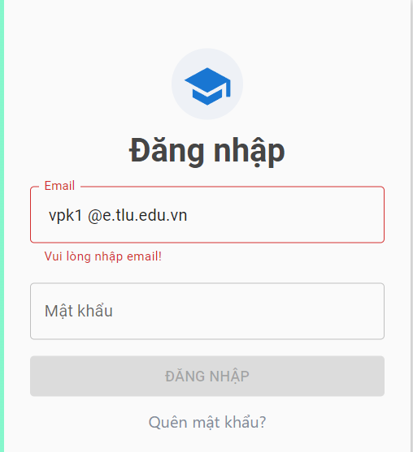
TC10 | Kiểm tra khi user nhập tài khoản sai định dạng (@gmail.com) | - Truy cập link web - Người dùng chưa đăng nhập | - Truy cập link web - Click vào textbox tài khoản - Nhập text | TK: vpk1@gmail.com | Thông báo lỗi "Vui lòng nhập email!" |  | F | Không hiện lỗi | 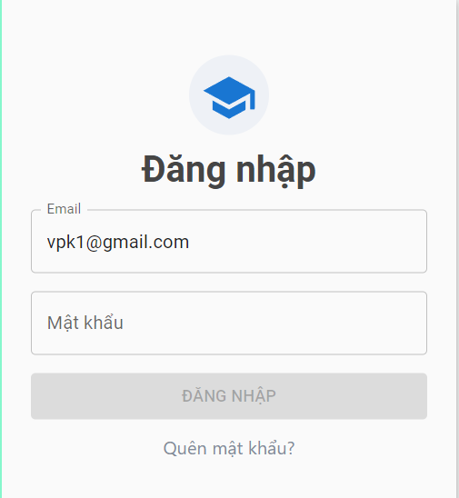
TC11 | Kiểm tra user nhập tài khoản sai định dạng đuôi (@e.edu.vn) | - Truy cập link web - Người dùng chưa đăng nhập | - Truy cập link web - Click vào textbox tài khoản - Nhập text | TK: vpk1@e.edu.vn | Thông báo lỗi "Vui lòng nhập email!" |  | F | Không hiện lỗi | 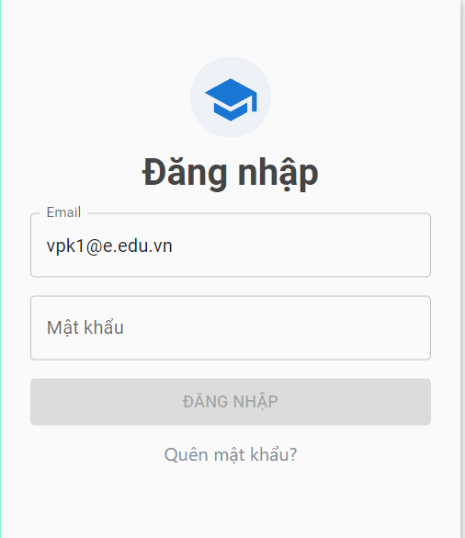
TC12 | Kiểm tra user nhập tài khoản sai định dạng đuôi (@tlu.edu.vn) | - Truy cập link web - Người dùng chưa đăng nhập | - Truy cập link web - Click vào textbox tài khoản - Nhập text | TK: vpk1@tlu.edu.vn | Thông báo lỗi "Vui lòng nhập email!" |  | F | Không hiện lỗi | 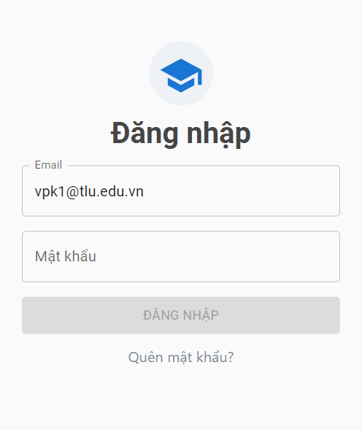
TC13 | Kiểm tra user nhập tài khoản đúng đuôi nhưng có ký tự đặc biệt | - Truy cập link web - Người dùng chưa đăng nhập | - Truy cập link web - Click vào textbox tài khoản - Nhập text | TK: abc*@e.tlu.edu.vn | Thông báo lỗi "Vui lòng nhập email!" |  | F | Không hiện lỗi | 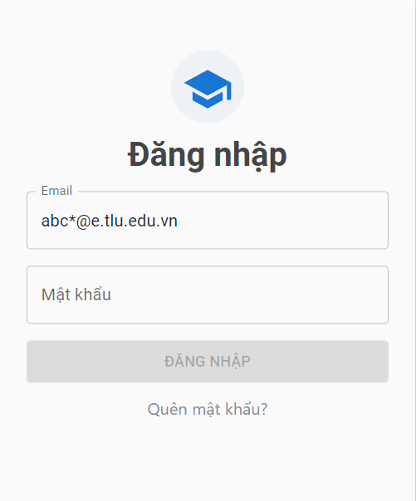
TC14 | Kiểm tra khi user bỏ trống tài khoản | - Truy cập link web - Người dùng chưa đăng nhập | - Truy cập link web - Click vào textbox tài khoản - Click vào textbox mật khẩu |  | Thông báo lỗi "Vui lòng nhập email!" |  | F | Lỗi thiếu dấu ! | 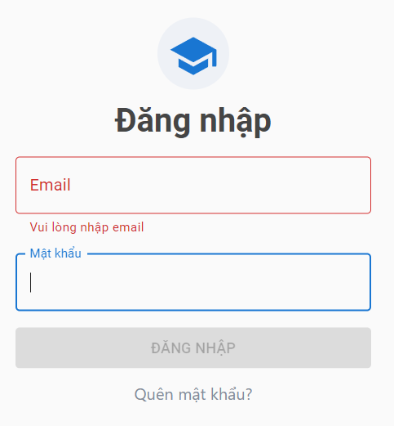
TC15 | Kiểm tra khi user bỏ trống mật khẩu | - Truy cập link web - Người dùng chưa đăng nhập | - Truy cập link web - Click vào textbox mật khẩu - Click vào textbox tài khoản |  | Thông báo lỗi "Vui lòng nhập mật khẩu!" |  | F | Lỗi thiếu dấu ! | 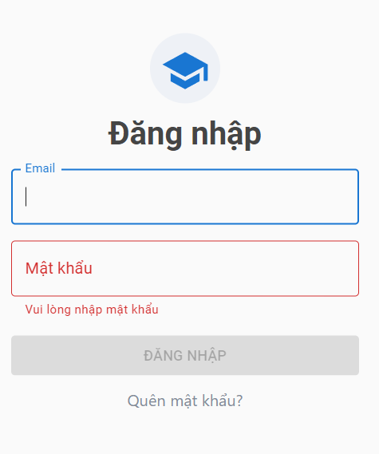
TC16 | Kiểm tra khi user nhập đúng định dạng tài khoản nhưng không tồn tại | - Truy cập link web - Người dùng chưa đăng nhập | - Truy cập link web - Click vào textbox tài khoản - Nhập text - Click vào textbox mật khẩu - Nhập text - Ấn Đăng nhập | TK: abc@e.tlu.edu.vn MK: Bbbbbb6 | - Nút Đăng nhập chuyển sang trạng thái Active - Thông báo lỗi "Email không tồn tại" |  | P |  | 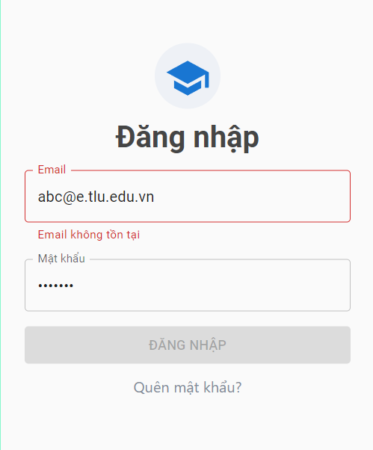
TC17 | Kiểm tra khi user nhập đúng email và password đúng định dạng và có trong database | -Truy cập link web - Người dùng đã cấp tài khoản thành công. - Người dùng chưa đăng nhập | - Truy cập link web - Click vào textbox tài khoản - Nhập text - Click vào textbox mật khẩu - Nhập text | TK: 1951060778@e.tlu.edu.vn MK: Bbbbbb1 | - Nút Đăng nhập chuyển sang trạng thái Active - Hệ thống chuyển người đến giao diện trang chủ thích hợp. |  | P
TC18 | Kiểm tra khi user ấn nút Quên mật khẩu | - Truy cập link web - Người dùng chưa đăng nhập | - Truy cập link web - Ấn nút Quên mật khẩu |  | Hệ thống chuyển người đến trang quên mật khẩu |  | P |  | 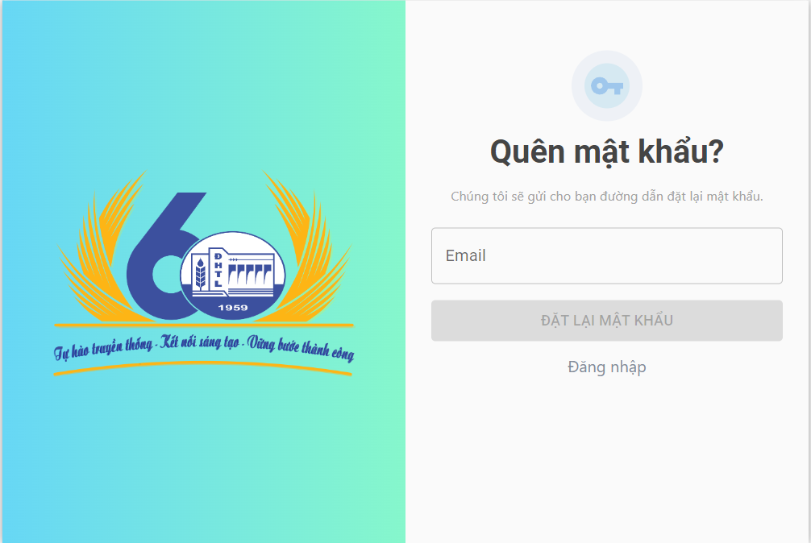
TC19 | Kiểm tra khi user nhập đúng email và password đúng định dạng và có trong database nhưng sai password | -Truy cập link web - Người dùng đã cấp tài khoản thành công. - Người dùng chưa đăng nhập | - Truy cập link web - Click vào textbox tài khoản - Nhập text - Click vào textbox mật khẩu - Nhập text | TK: 1951060778@e.tlu.edu.vn MK: Bbbbbb2 | - Nút Đăng nhập chuyển sang trạng thái Active - Thông báo lỗi "Sai mật khẩu" |  | P
TC20 | Kiểm tra khi user nhập sai định dạng | - Truy cập link web - Người dùng chưa đăng nhập | - Truy cập link web - Click vào textbox mật khẩu - Nhập text | MK: bbbbbb2 | Thông báo lỗi "Mật khẩu gồm ít nhất 8 kí tự trong đó bao gồm 1 kí tự hoa, 1 kí tự thường và 1 số" |  | P |  | 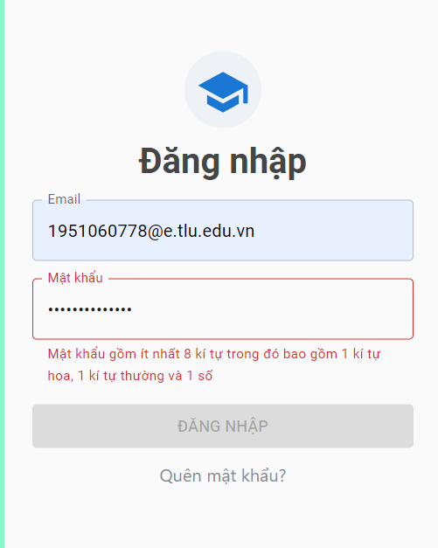

Lấy lại mật khẩu
Test suite ID | TCSP1_002_Lấy lại mật khẩu
Chức năng/Giao diện | Chức năng Lấy lại mật khẩu
Loại test | IT |  |  |  |  |  | P | 25
 |  |  |  |  | Số test case | 38 | F | 13
Ngày test |  | Ngày thực hiện |  |  | Thời gian thực hiện test (Phút) |  | N/A | 0
Người tạo | Khải | Người thực hiện | Khải |  | Số comment | 0 | Số case đã thực hiện | 38
Test Case ID | Test Case Description | Pre-Condition | Test Steps | Test Data | Expected Results | Test Priority | Result | Failure Reason | Image
 |  |  |  |  |  |  | CHROME
GUI
TC1 | Kiểm tra giao diện tổng thể | - Truy cập link web - Người dùng chưa đăng nhập - Ấn nút Quên mật khẩu |  |  | - Hiển thị backround 60 năm - Hiển thị 2 textbox - Button đăng nhập - Button Đặt lại mật khẩu |  | P |  | 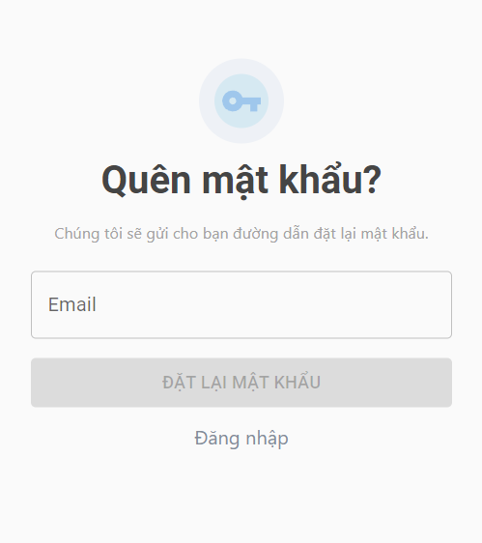
TC2 | Kiểm tra giao diện textbox Email ở chế độ default | - Truy cập link web - Người dùng chưa đăng nhập - Ấn nút Quên mật khẩu |  |  | - Textbox Email ở chế độ default |  | P
TC3 | Kiểm tra giao diện textbox Email ở chế độ active | - Truy cập link web - Người dùng chưa đăng nhập - Ấn nút Quên mật khẩu | Click vào textbox email |  | - Textbox Email xuất hiện border xanh và label chuyển lên trên |  | P |  | 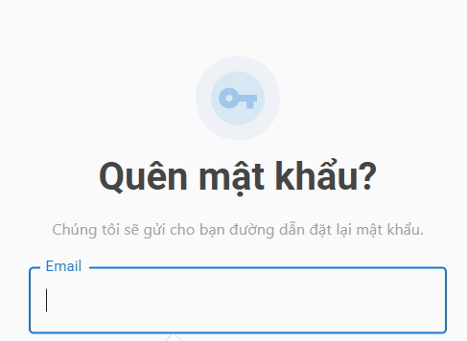
TC4 | Kiểm tra giao diện trang "Kiểm tra Email của bạn" | - Truy cập link web - Người dùng chưa đăng nhập - Ấn nút Quên mật khẩu | - Click vào textbox email - Nhập email có trong database - Click nút Đặt lại mật khẩu |  | - Hiển thị background 60 năm - Hiển thị "Không nhận được email ? Gửi lại" - Hiển thị "Trở lại trang đăng nhập" |  | P |  | 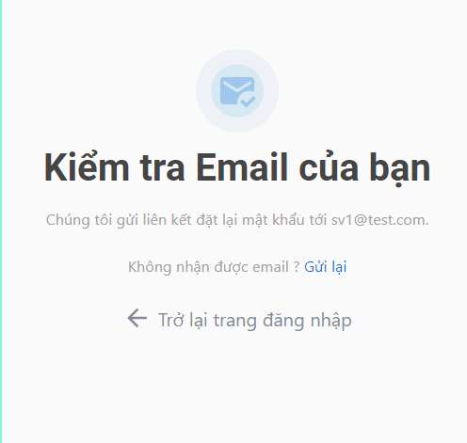
TC5 | Kiểm tra giao diện textbox "Mật khẩu mới" ở chế độ default | - Truy cập link web - Người dùng chưa đăng nhập - Ấn nút Quên mật khẩu | - Click vào textbox email - Nhập email có trong database - Click nút Đặt lại mật khẩu - Mở outlook và lick vào link |  | Hiển thị textbox Mật khảu mới ở chế độ disable |  | P |  | 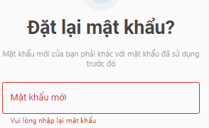
TC6 | Kiểm tra giao diện textbox "Mật khẩu mới" ở chế độ active | - Truy cập link web - Người dùng chưa đăng nhập | - Ấn nút Quên mật khẩu - Click vào textbox email - Nhập email có trong database - Click nút Đặt lại mật khẩu - Mở outlook và lick vào link |  | Xuất hiện border màu xanh Hint chuyển sang màu xanh và di chuyển lên trên |  | P |  | 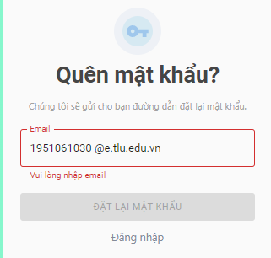
TC7 | Kiểm tra giao diện textbox "Nhập lại mật khẩu mới" ở chế độ default | - Truy cập link web - Người dùng chưa đăng nhập | - Ấn nút Quên mật khẩu - Click vào textbox email - Nhập email có trong database - Click nút Đặt lại mật khẩu - Mở outlook và lick vào link |  | Hiển thị textbox Nhập lại mật khẩu mới chế độ disable |  | P |  | 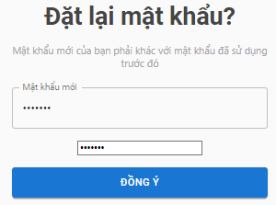
TC8 | Kiểm tra giao diện textbox "Nhập lại mật khẩu mới" ở chế độ active | - Truy cập link web - Người dùng chưa đăng nhập | - Ấn nút Quên mật khẩu - Click vào textbox email - Nhập email có trong database - Click nút Đặt lại mật khẩu - Mở outlook và lick vào link |  | Xuất hiện border màu xanh Hint chuyển sang màu xanh và di chuyển lên trên |  | P
TC9 | Kiểm tra giao diện trang "Password được đặt lại" | - Truy cập link web - Người dùng chưa đăng nhập | - Ấn nút Quên mật khẩu - Click vào textbox email - Nhập email có trong database - Click nút Đặt lại mật khẩu - Mở outlook và lick vào link - Nhập mật khẩu mới và click Đồng ý |  | - Hiển thị background 60 năm - Hiển thị "Mật khẩu của bạn đã được thiết lập thành công" - Hiển thị "Trở lại trang đăng nhập" |  | P |  | 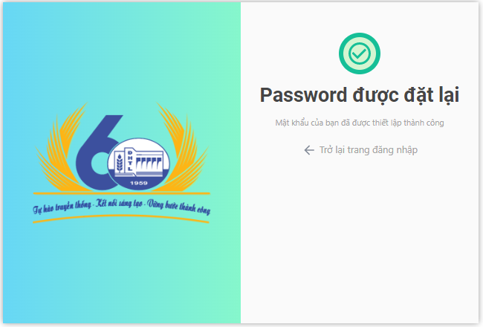
FUNCTION
TC10 | Kiểm tra khi user nhập tài khoản sai định dạng (có dấu cách ở trước @) | - Truy cập link web - Người dùng chưa đăng nhập | - Ấn nút Quên mật khẩu - Click vào textbox tài khoản - Nhập text | TK:"1951061030 @e.tlu.edu.vn" | Thông báo lỗi "Vui lòng nhập email!" |  | F | Thiếu dấu chấm than
TC11 | Kiểm tra khi user nhập tài khoản sai định dạng (có dấu cách ở cuối) | - Truy cập link web - Người dùng chưa đăng nhập | - Ấn nút Quên mật khẩu - Click vào textbox tài khoản - Nhập text | TK: "1951061030@e.tlu.edu.vn " | Thông báo lỗi "Vui lòng nhập email!" |  | F | Thiếu dấu chấm than | 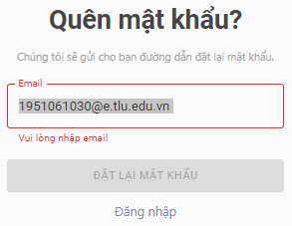
TC12 | Kiểm tra khi user nhập tài khoản sai định dạng (có dấu cách ở đầu) | - Truy cập link web - Người dùng chưa đăng nhập | - Ấn nút Quên mật khẩu - Click vào textbox tài khoản - Nhập text | TK: " 1951061030@e.tlu.edu.vn" | Thông báo lỗi "Vui lòng nhập email!" |  | F | Thiếu dấu chấm than | 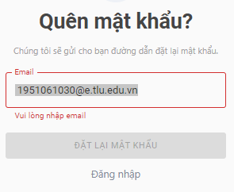
TC13 | Kiểm tra khi user nhập tài khoản sai định dạng (@gmail.com) | - Truy cập link web - Người dùng chưa đăng nhập | - Ấn nút Quên mật khẩu - Click vào textbox tài khoản - Nhập text | TK: 1951061030@gmail.com | Thông báo lỗi "Vui lòng nhập email!" |  | F | Thiếu dấu chấm than | 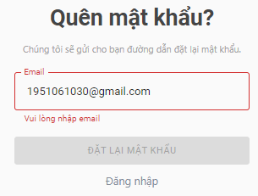
TC14 | Kiểm tra user nhập tài khoản sai định dạng đuôi (@e.edu.vn) | - Truy cập link web - Người dùng chưa đăng nhập | - Ấn nút Quên mật khẩu - Click vào textbox tài khoản - Nhập text | TK: 1951061030@e.edu.vn | Thông báo lỗi "Email không tôn tại!" |  | F | Thiếu dấu chấm than | 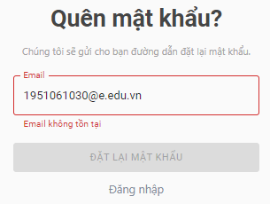
TC15 | Kiểm tra user nhập tài khoản sai định dạng đuôi (@tlu.edu.vn) | - Truy cập link web - Người dùng chưa đăng nhập | - Ấn nút Quên mật khẩu - Click vào textbox tài khoản - Nhập text | TK: 1951061030@tlu.edu.vn | Thông báo lỗi "Email không tôn tại!" |  | F | Thiếu dấu chấm than | 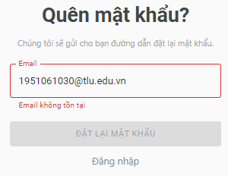
TC16 | Kiểm tra user nhập tài khoản đúng đuôi nhưng có ký tự đặc biệt | - Truy cập link web - Người dùng chưa đăng nhập | - Ấn nút Quên mật khẩu - Click vào textbox tài khoản - Nhập text | TK: 1951061030*@e.tlu.edu.vn | Thông báo lỗi "Email không tôn tại!" |  | F | Thiếu dấu chấm than | 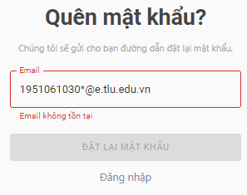
TC17 | Kiểm tra khi user bỏ trống tài khoản | - Truy cập link web - Người dùng chưa đăng nhập | - Ấn nút Quên mật khẩu - Click vào textbox tài khoản - Click bên ngoài ô textbox tài khoản |  | Thông báo lỗi "Vui lòng nhập email!" |  | F | Thiếu dấu chấm than | 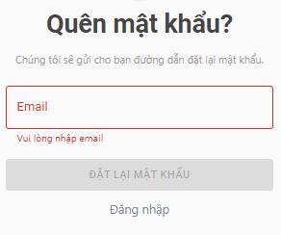
TC18 | Kiểm tra khi user nhập đúng định dạng Email nhưng không có trong database | - Truy cập link web - Người dùng chưa đăng nhập | - Ấn nút Quên mật khẩu - Click vào textbox tài khoản - Nhập text | asgsdrh@e.tlu.edu.vn | Thông báo lỗi "Email không tồn tại!" |  | F | Thiếu dấu chấm than | 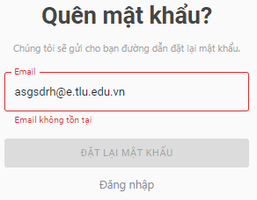
TC19 | Kiểm tra khi user nhập đúng định dạng Email có trong database | - Truy cập link web - Người dùng chưa đăng nhập | - Ấn nút Quên mật khẩu - Click vào textbox tài khoản - Nhập text | 11951061030@e.tlu.edu.vn | - Di chuyển sang màn "Kiểm tra Email của bạn" - Trong outlook nhận email có đường link đặt lại mật khẩu |  | P |  | 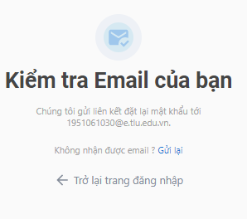
TC20 | Kiểm tra khi click vào nút "Trở lại trang đăng nhập" ở màn "Kiểm tra Email của bạn" | - Truy cập link web - Người dùng chưa đăng nhập | - Ấn nút Quên mật khẩu - Click vào textbox tài khoản - Nhập text - Ấn nút "Trở lại trang đăng nhập" - Được chuyển sang màn "Kiểm tra Email của bạn" |  | - Quay trở lại trang đăng nhập |  | P
TC21 | Kiểm tra khi bỏ trống textbox "Mật khẩu mới" | - Đang ở trang "Đặt lại mật khẩu" | - Clik vào textbox "Mật khẩu mới" - Click vào vùng khác |  | Thông báo lỗi "Vui lòng nhập mật khẩu!" |  | F | Thiếu dấu chấm than
TC22 | Kiểm tra khi bỏ trống textbox "Nhập lại mật khẩu mới" | - Đang ở trang "Đặt lại mật khẩu" | - Clik vào textbox "Nhập lại mật khẩu mới" - Click vào vùng khác |  | Thông báo lỗi "Vui lòng nhập mật khẩu!" |  | F | Không có thông báo | 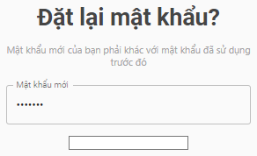
TC23 | Kiểm tra nhập Mật khẩu mới đúng định dạng nhưng chỉ có 5 ký tự | - Đang ở trang "Đặt lại mật khẩu" | - Clik vào textbox "Mật khẩu mới" - Nhập text | MK: Bbbb5 | Thông báo lỗi "Vui lòng nhập mật khẩu độ dài từ 6 đến 20 kí tự, 1 kí tự hoa, 1 kí tự thường, 1 số!" |  | P |  | 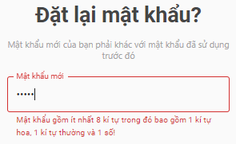
TC24 | Kiểm tra nhập Mật khẩu mới đúng định dạng nhưng có 21 ký tự | - Đang ở trang "Đặt lại mật khẩu" | - Clik vào textbox "Mật khẩu mới" - Nhập text | MK: Bbbbbbbbbbbbbbbbbbbbb5 | Thông báo lỗi "Vui lòng nhập mật khẩu độ dài từ 6 đến 20 kí tự, 1 kí tự hoa, 1 kí tự thường, 1 số!" |  | F |  | 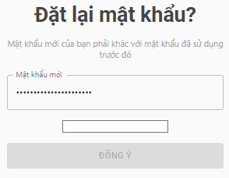
TC25 | Kiểm tra nhập Mật khẩu mới đúng định dạng nhưng có 0 kí tự hoa | - Đang ở trang "Đặt lại mật khẩu" | - Clik vào textbox "Mật khẩu mới" - Nhập text | MK: bbbbb6 | Thông báo lỗi "Vui lòng nhập mật khẩu độ dài từ 6 đến 20 kí tự, 1 kí tự hoa, 1 kí tự thường, 1 số!" |  | P |  | 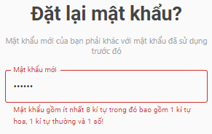
TC26 | Kiểm tra nhập Mật khẩu mới đúng định dạng nhưng có 0 có số | - Đang ở trang "Đặt lại mật khẩu" | - Clik vào textbox "Mật khẩu mới" - Nhập text | MK: Bbbbbb | Thông báo lỗi "Vui lòng nhập mật khẩu độ dài từ 6 đến 20 kí tự, 1 kí tự hoa, 1 kí tự thường, 1 số!" |  | P
TC27 | Kiểm tra nhập Mật khẩu có 5 ký tự, 0 hoa, 1 số | - Đang ở trang "Đặt lại mật khẩu" | - Clik vào textbox "Mật khẩu mới" - Nhập text | MK: bbbb5 | Thông báo lỗi "Vui lòng nhập mật khẩu độ dài từ 6 đến 20 kí tự, 1 kí tự hoa, 1 kí tự thường, 1 số!" |  | P |  | 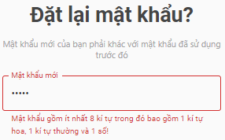
TC28 | Kiểm tra nhập Mật khẩu có 5 ký tự, 1 hoa, 0 số | - Đang ở trang "Đặt lại mật khẩu" | - Clik vào textbox "Mật khẩu mới" - Nhập text | MK: Bbbbb | Thông báo lỗi "Vui lòng nhập mật khẩu độ dài từ 6 đến 20 kí tự, 1 kí tự hoa, 1 kí tự thường, 1 số!" |  | P
TC29 | Kiểm tra nhập Mật khẩu có 21 ký tự, 1 hoa, 0 số | - Đang ở trang "Đặt lại mật khẩu" | - Clik vào textbox "Mật khẩu mới" - Nhập text | MK: Bbbbbbbbbbbbbbbbbbbbb | Thông báo lỗi "Vui lòng nhập mật khẩu độ dài từ 6 đến 20 kí tự, 1 kí tự hoa, 1 kí tự thường, 1 số!" |  | P |  | 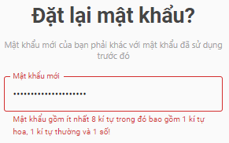
TC30 | Kiểm tra nhập Mật khẩu có 21 ký tự, 0 hoa, 1 số | - Đang ở trang "Đặt lại mật khẩu" | - Clik vào textbox "Mật khẩu mới" - Nhập text | MK: bbbbbbbbbbbbbbbbbbbb2 | Thông báo lỗi "Vui lòng nhập mật khẩu độ dài từ 6 đến 20 kí tự, 1 kí tự hoa, 1 kí tự thường, 1 số!" |  | P
TC31 | Kiểm tra nhập Mật khẩu có 5 ký tự, 0 hoa, 0 số | - Đang ở trang "Đặt lại mật khẩu" | - Clik vào textbox "Mật khẩu mới" - Nhập text | MK: bbbbb | Thông báo lỗi "Vui lòng nhập mật khẩu độ dài từ 6 đến 20 kí tự, 1 kí tự hoa, 1 kí tự thường, 1 số!" |  | P
TC32 | Kiểm tra nhập Mật khẩu có 21 ký tự, 0 hoa, 0 số | - Đang ở trang "Đặt lại mật khẩu" | - Clik vào textbox "Mật khẩu mới" - Nhập text | MK: bbbbbbbbbbbbbbbbbbbbb | Thông báo lỗi "Vui lòng nhập mật khẩu độ dài từ 6 đến 20 kí tự, 1 kí tự hoa, 1 kí tự thường, 1 số!" |  | P
TC33 | Kiểm tra nhập Mật khẩu có 7 ký tự, 0 hoa, 0 số | - Đang ở trang "Đặt lại mật khẩu" | - Clik vào textbox "Mật khẩu mới" - Nhập text | MK: bbbbbbb | Thông báo lỗi "Vui lòng nhập mật khẩu độ dài từ 6 đến 20 kí tự, 1 kí tự hoa, 1 kí tự thường, 1 số!" |  | P
TC34 | Kiểm tra nhập Mật khẩu đúng định dạng | - Đang ở trang "Đặt lại mật khẩu" | - Clik vào textbox "Mật khẩu mới" - Nhập text | MK: Bbbbb6 | Không thông báo lỗi |  | P
TC35 | Kiểm tra bỏ trống "Nhập lại mật khẩu mới" | - Đang ở trang "Đặt lại mật khẩu" | - Clik vào textbox "Nhập lại mật khẩu mới" - Click vào vùng khác | MKM: Bbbbbb6 NLMK: | Thông báo lỗi "Vui lòng nhập mật khẩu!" |  | F | Không thông báo
TC36 | Kiểm tra Mật khẩu mới và Nhập lại mật khẩu mới đúng định dạng và trùng nhau | - Đang ở trang "Đặt lại mật khẩu" | - Clik vào textbox ""Mật khẩu mới"" - Nhập text - Clik vào textbox "Nhập lại mật khẩu mới" - Nhập text | MKM: Bbbbbb6 NLMK: Bbbbbb6 | - Không thông báo lỗi - Nút Đồng ý chuyển sang chế độ Active |  | P
TC37 | Kiểm tra khi ấn nút Đồng ý | - Đang ở trang "Đặt lại mật khẩu" | - Clik vào textbox ""Mật khẩu mới"" - Nhập text - Clik vào textbox "Nhập lại mật khẩu mới" - Nhập text | MKM: Bbbbbb6 NLMK: Bbbbbb6 | - Chuyển sang màn Passwor được đặt lại |  | P
TC38 | Kiểm tra khi ấn nút Trở lại màn đăng nhập ở tất cả các màn |  | - Click vào nút Trở lại màn đăng nhập |  | Chuyển sang màn Đăng nhập |  | P

Tạo tài khoản bộ môn
Test suite ID | TCSP1_003_Tạo tài khoản bộ môn
Chức năng/Giao diện | Chức năng tạo tài khoản bộ môn
Loại test | IT |  |  |  |  |  | P | 7
 |  |  |  |  | Số test case | 15 | F | 8
Ngày test |  | Ngày thực hiện |  |  | Thời gian thực hiện test (Phút) |  | N/A | 0
Người tạo | Quân | Người thực hiện | Quân |  | Số comment | 0 | Số case đã thực hiện | 15
Test Case ID | Test Case Description | Pre-Condition | Test Steps | Test Data | Expected Results | Test Priority | Result | Failure Reason | Image
 |  |  |  |  |  |  | CHROME
GUI
TC1 | Kiểm tra giao diện | - Người dùng đã đăng nhập thành công vào website. - Người dùng đăng nhập với quyền là VanPhongKhoa. | - Nhấn chọn mục "Tài khoản" |  | Hệ thống hiển thị giao diện trang quản lý tài khoản người dùng. |  | P |  | 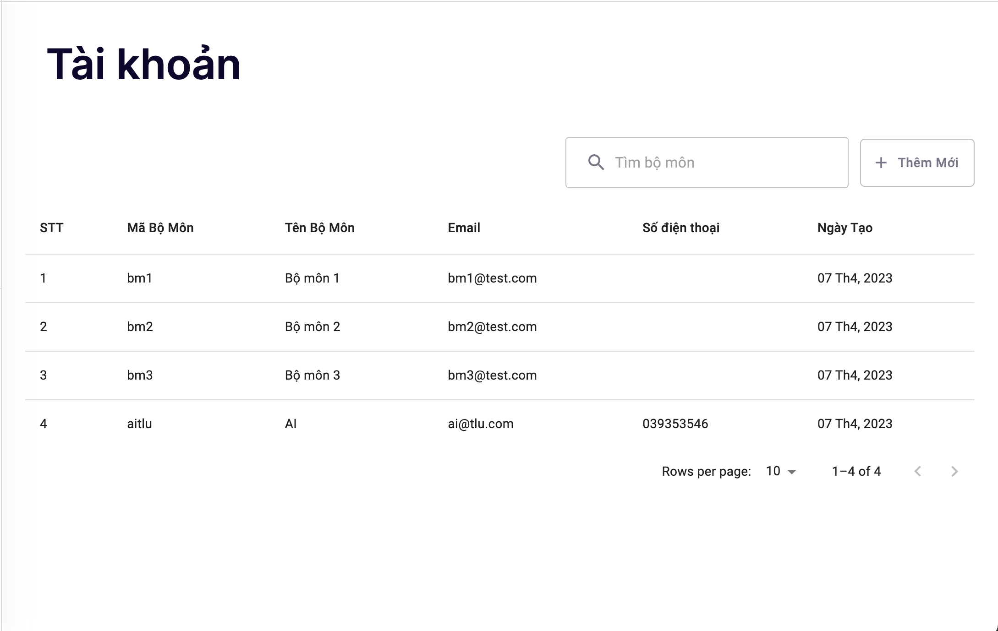
TC2 | Kiểm tra giao diện | - Người dùng đã đăng nhập thành công vào website. - Người dùng đăng nhập với quyền là VanPhongKhoa. | - Nhấn chọn mục "Tài khoản" - Nhấn chọn mục "Bộ môn" |  | Hệ thống hiển thị giao diện trang quản lý tài khoản bộ môn. |  | P
TC3 | Kiểm tra giao diện | - Người dùng đã đăng nhập thành công vào website. - Người dùng đăng nhập với quyền là VanPhongKhoa. | - Nhấn chọn mục "Tài khoản" - Nhấn chọn mục "Bộ môn" - Nhấn chọn nút "Thêm" |  | Hệ thống hiển thị form nhập thông tin tài khoản cho bộ môn( bao gồm Tên bộ môn, email, số điện thoại, mã bộ môn). |  | P |  | 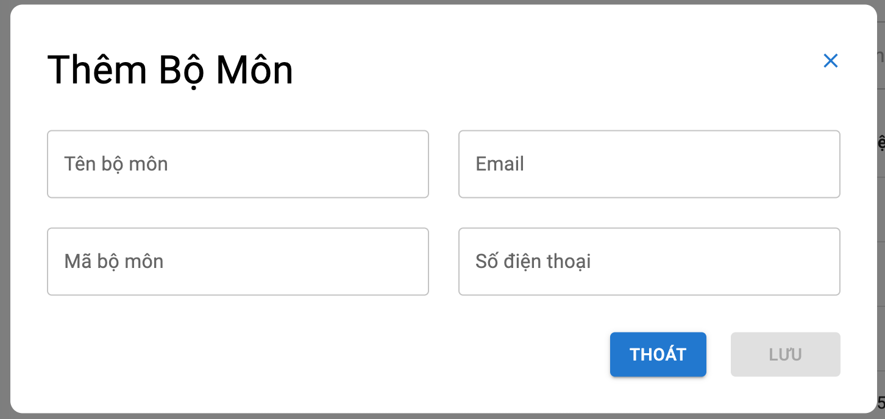
FUNCTION
TC4 | Kiểm tra chức năng tìm kiếm khi nhập đúng | - Người dùng đã đăng nhập thành công vào website. - Người dùng đăng nhập với quyền là VanPhongKhoa. | - Nhấn chọn mục "Tài khoản" - Nhấn chọn mục "Bộ môn" - Tìm kiếm "Bộ môn 1" | Bộ môn 1 | Hệ thống hiển thị bộ môn 1 |  | P
TC5 | Kiểm tra chức năng tìm kiếm khi nhập lỗi | - Người dùng đã đăng nhập thành công vào website. - Người dùng đăng nhập với quyền là VanPhongKhoa. | - Nhấn chọn mục "Tài khoản" - Nhấn chọn mục "Bộ môn" - Tìm kiếm "sadasd" | sadasd | Hệ thống không hiển thị bộ môn nào |  | P
TC6 | Kiểm tra khi nhập đúng thông tin bộ môn | - Người dùng đã đăng nhập thành công vào website. - Người dùng đăng nhập với quyền là VanPhongKhoa. | - Nhấn chọn mục "Tài khoản" - Nhấn chọn mục "Bộ môn" - Nhấn chọn nút "Thêm" - Nhập thông tin bộ môn và bấm nút "Lưu" |  | Hệ thống cập nhật thông tin và hiển thị thông báo “ Tạo mới thành công!”. |  | P
TC7 | Kiểm tra lỗi khi nhập thông tin không đúng định dạng | - Người dùng đã đăng nhập thành công vào website. - Người dùng đăng nhập với quyền là VanPhongKhoa. | - Nhấn chọn mục "Tài khoản" - Nhấn chọn mục "Bộ môn" - Nhấn chọn nút "Thêm" |  | Hệ thống xác thực thông tin tài khoản không thành công và hiển thị thông báo lỗi |  | F
TC8 | Kiểm tra thông báo lỗi khi không nhập tên bộ môn | - Người dùng đã đăng nhập thành công vào website. - Người dùng đăng nhập với quyền là VanPhongKhoa. | - Nhấn chọn mục "Tài khoản" - Nhấn chọn mục "Bộ môn" - Nhấn chọn nút "Thêm" - Chọn ô nhập tên bộ môn nhưng không nhập gì |  | Hệ thống thông báo "Vui lòng nhập tên bộ môn!" |  | F | Hệ thống thông báo "hãy điền tên bộ môn" | 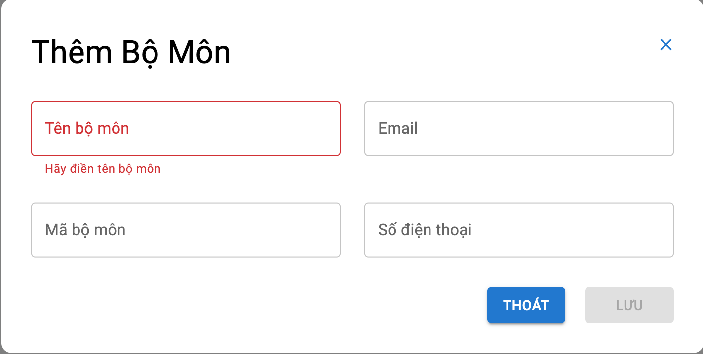
TC9 | Kiểm tra thông báo lỗi khi không nhập email | - Người dùng đã đăng nhập thành công vào website. - Người dùng đăng nhập với quyền là VanPhongKhoa. | - Nhấn chọn mục "Tài khoản" - Nhấn chọn mục "Bộ môn" - Nhấn chọn nút "Thêm" |  | Hệ thống thông báo "Vui lòng nhập email!" |  | F | Hệ thống thông báo "hãy điền tên bộ môn" | 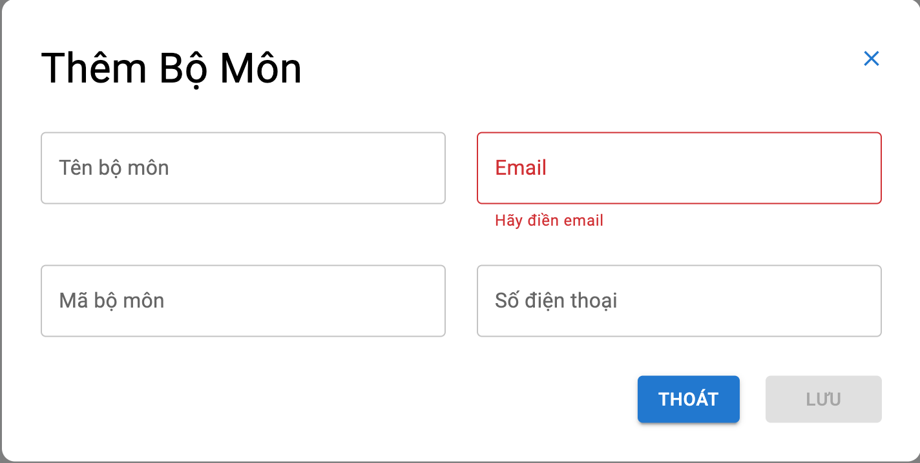
TC10 | Kiểm tra thông báo lỗi khi không nhập số điện thoại | - Người dùng đã đăng nhập thành công vào website. - Người dùng đăng nhập với quyền là VanPhongKhoa. | - Nhấn chọn mục "Tài khoản" - Nhấn chọn mục "Bộ môn" - Nhấn chọn nút "Thêm" |  | Hệ thống thông báo "Vui lòng nhập số điện thoại!" |  | F | Hệ thống thông báo "hãy điền email"
TC11 | Kiểm tra thông báo lỗi khi không nhập mã bộ môn | - Người dùng đã đăng nhập thành công vào website. - Người dùng đăng nhập với quyền là VanPhongKhoa. | - Nhấn chọn mục "Tài khoản" - Nhấn chọn mục "Bộ môn" - Nhấn chọn nút "Thêm" |  | Hệ thống thông báo "Hãy điền mã bộ môn" |  | P
TC12 | Kiểm tra lỗi khi nhập email không hợp lệ | - Người dùng đã đăng nhập thành công vào website. - Người dùng đăng nhập với quyền là VanPhongKhoa. | - Nhấn chọn mục "Tài khoản" - Nhấn chọn mục "Bộ môn" - Nhấn chọn nút "Thêm" - Nhập thông tin bộ môn và bấm nút "Lưu" | abc@e.tlu.edu.asdasd | Hệ thống thông báo "Email không đúng định dạng" |  | F | Vẫn tạo được tài khoản | 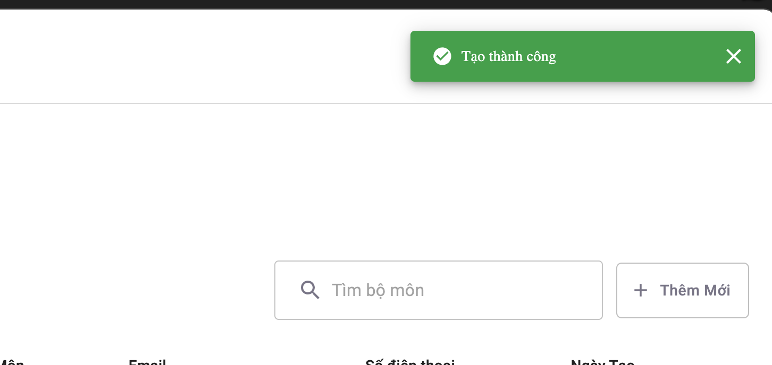
TC13 | Kiểm tra lỗi khi nhập email không hợp lệ | - Người dùng đã đăng nhập thành công vào website. - Người dùng đăng nhập với quyền là VanPhongKhoa. | - Nhấn chọn mục "Tài khoản" - Nhấn chọn mục "Bộ môn" - Nhấn chọn nút "Thêm" - Nhập thông tin bộ môn và bấm nút "Lưu" | aksdjas@gmail.com | Hệ thống thông báo ” Email không đúng định dạng @e.tlu.edu.vn!” |  | F | Vẫn tạo được tài khoản
TC14 | Kiểm tra lỗi khi nhập số điện thoại không hợp lệ ( nhập kí tự chữ ) | - Người dùng đã đăng nhập thành công vào website. - Người dùng đăng nhập với quyền là VanPhongKhoa. | - Nhấn chọn mục "Tài khoản" - Nhấn chọn mục "Bộ môn" - Nhấn chọn nút "Thêm" - Nhập thông tin bộ môn và bấm nút "Lưu" | kasjdlkajsdlk | Hệ thống thông báo "Số điện thoại không tồn tại" |  | F | Vẫn tạo được tài khoản
TC15 | Kiểm tra lỗi khi nhập số điện thoại không hợp lệ (bắt đầu không phải số 0) | - Người dùng đã đăng nhập thành công vào website. - Người dùng đăng nhập với quyền là VanPhongKhoa. | - Nhấn chọn mục "Tài khoản" - Nhấn chọn mục "Bộ môn" - Nhấn chọn nút "Thêm" - Nhập thông tin bộ môn và bấm nút "Lưu" | 989821032 | Hệ thống thông báo "Số điện thoại không tồn tại" |  | F | Vẫn tạo được tài khoản

Tạo tài khoản giáo viên
Test suite ID | TCSP1_004_Tạo tài khoản giáo viên
Chức năng/Giao diện | Chức năngTạo tài khoản giáo viên
Loại test | IT |  |  |  |  |  | P | 7
 |  |  |  |  | Số test case | 14 | F | 7
Ngày test |  | Ngày thực hiện |  |  | Thời gian thực hiện test (Phút) |  | N/A | 0
Người tạo | Quân | Người thực hiện | Quân |  | Số comment | 0 | Số case đã thực hiện | 14
Test Case ID | Test Case Description | Pre-Condition | Test Steps | Test Data | Expected Results | Test Priority | Result | Failure Reason | Image
 |  |  |  |  |  |  | CHROME
GUI
TC1 | Kiểm tra giao diện | - Người dùng đã đăng nhập thành công vào website. - Người dùng đăng nhập với quyền là VanPhongKhoa. | - Nhấn chọn mục "Tài khoản" |  | Hệ thống hiển thị giao diện trang quản lý tài khoản người dùng. |  | P |  | 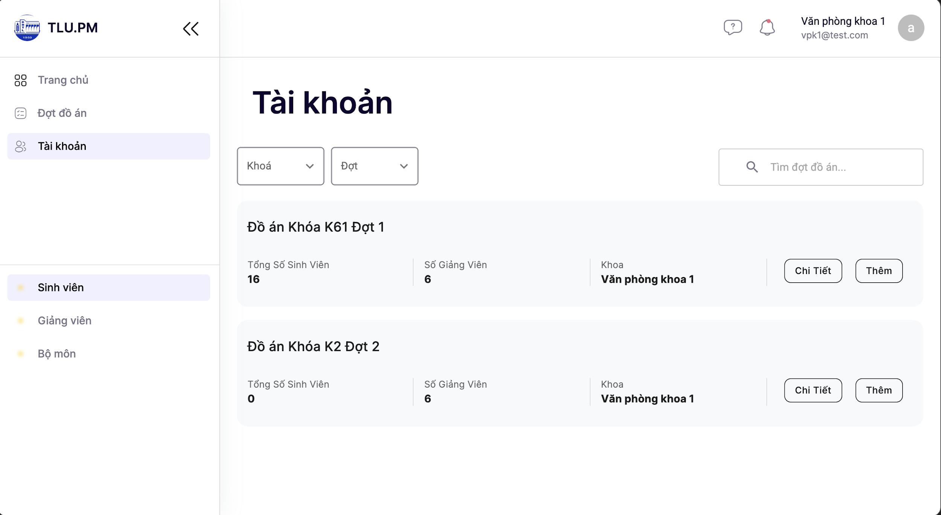
TC2 | Kiểm tra giao diện | - Người dùng đã đăng nhập thành công vào website. - Người dùng đăng nhập với quyền là VanPhongKhoa. | - Nhấn chọn mục "Tài khoản" - Nhấn chọn mục "Giáo viên" |  | Hệ thống hiển thị giao diện trang quản lý tài khoản giáo viên. |  | P |  | 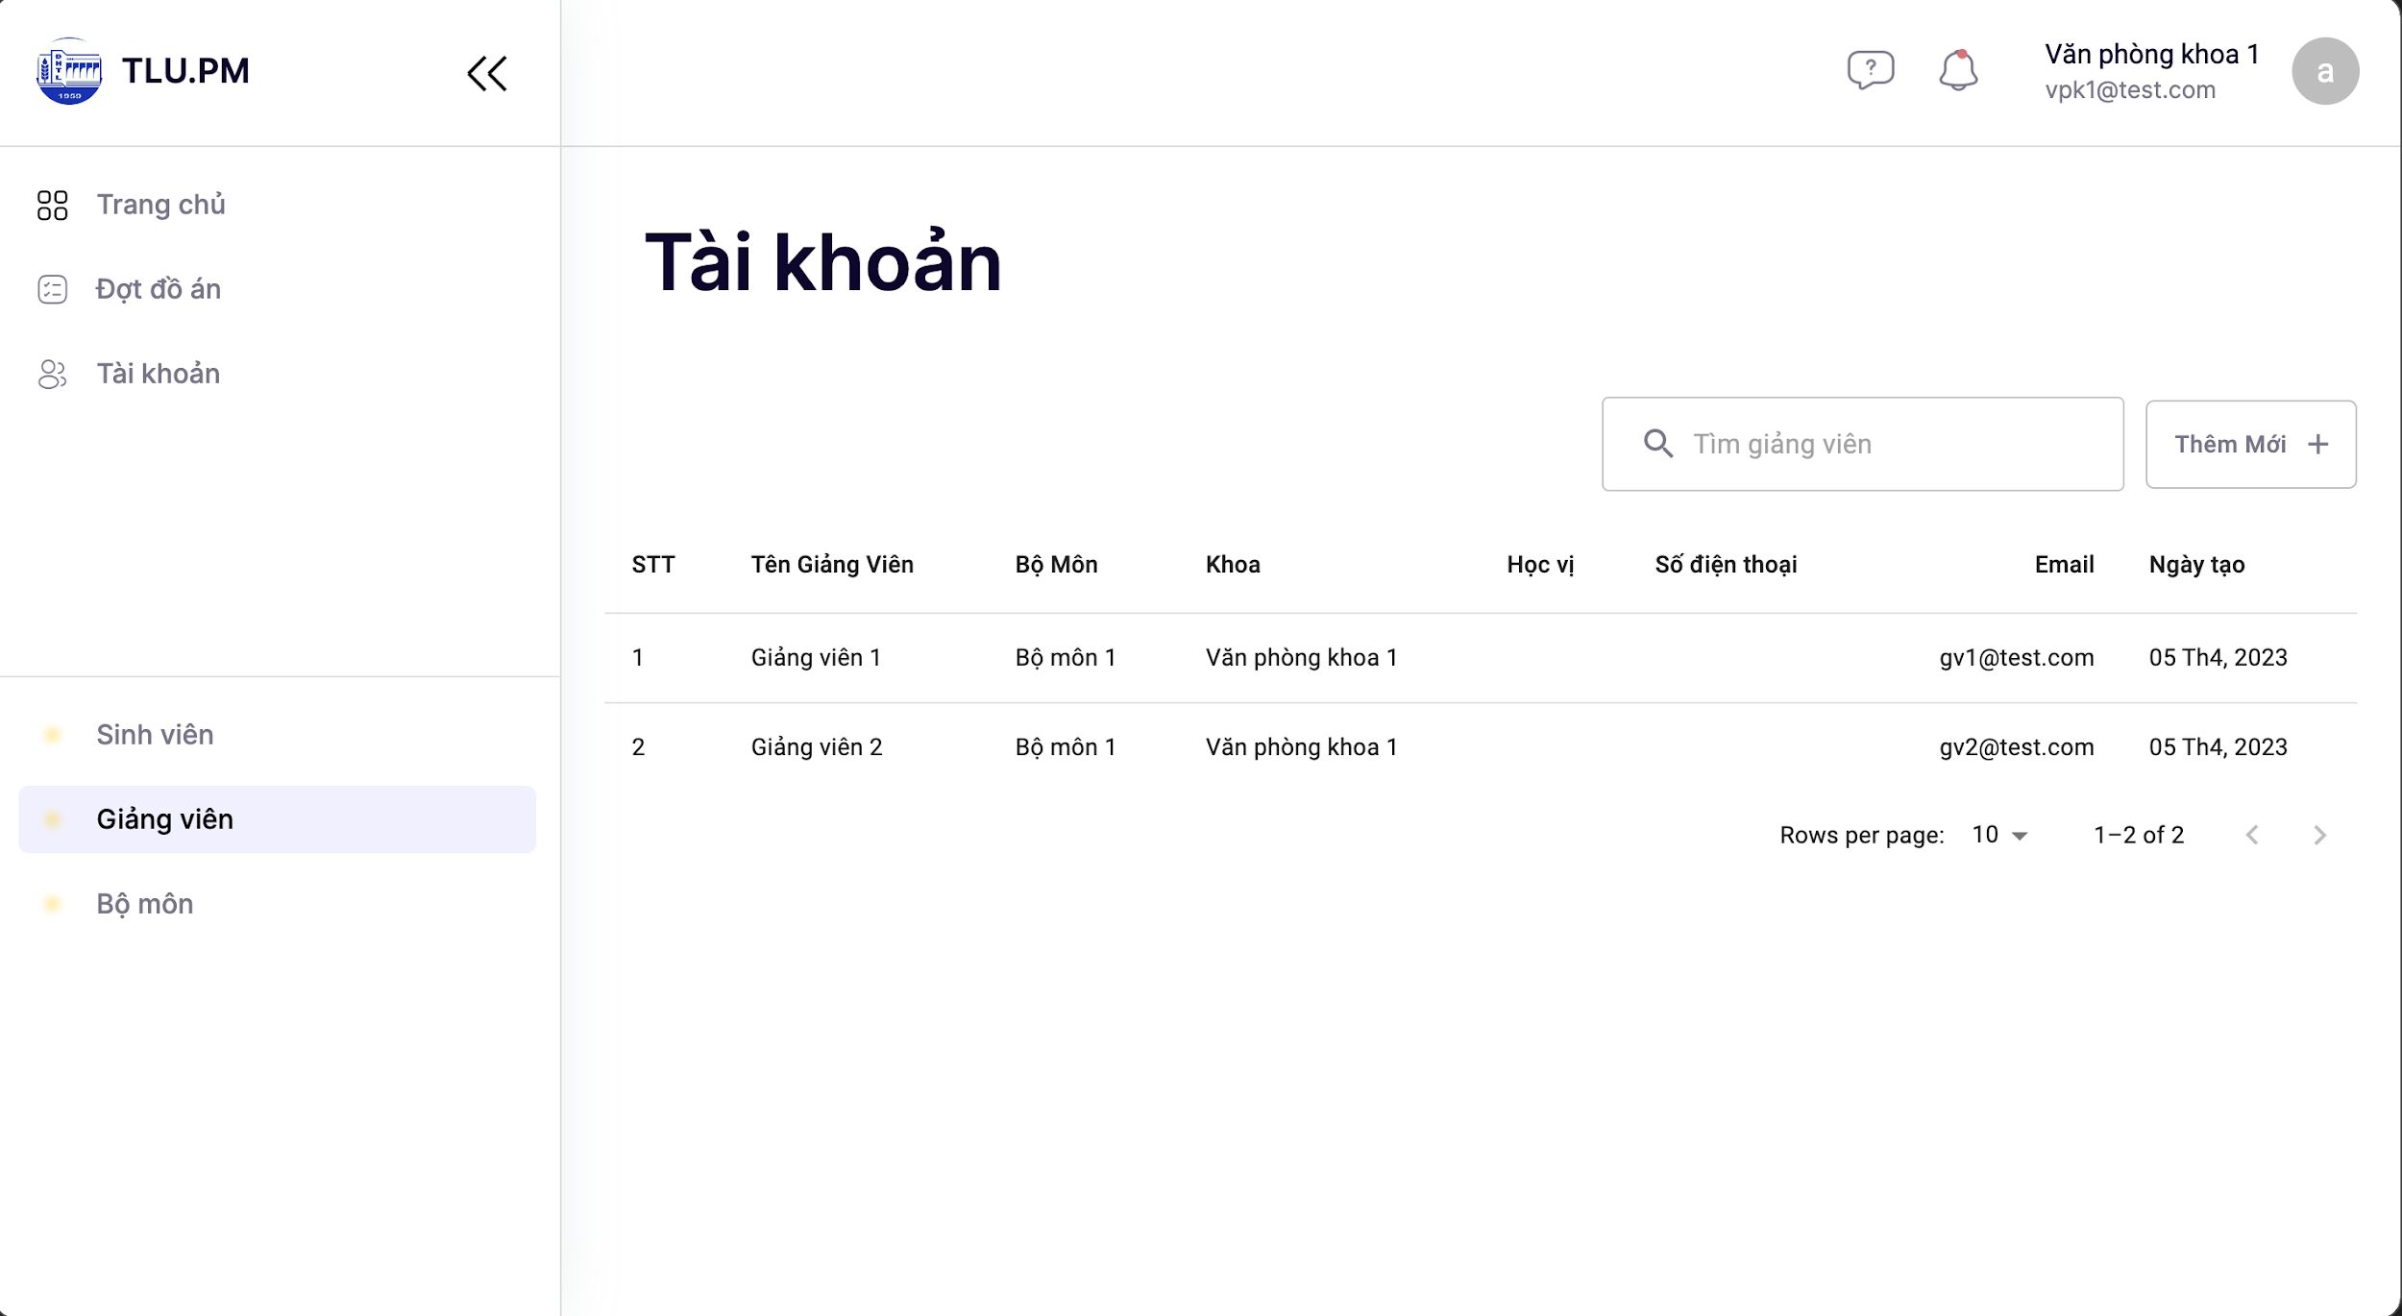
TC3 | Kiểm tra giao diện | - Người dùng đã đăng nhập thành công vào website. - Người dùng đăng nhập với quyền là VanPhongKhoa. | - Nhấn chọn mục "Tài khoản" - Nhấn chọn mục "Giáo viên" - Nhấn chọn nút "Thêm" |  | Hệ thống hiển thị form nhập thông tin tài khoản cho giáo viên( bao gồm tên giáo viên, email, số điện thoại, địa chỉ, bộ môn,học vị). |  | P |  | 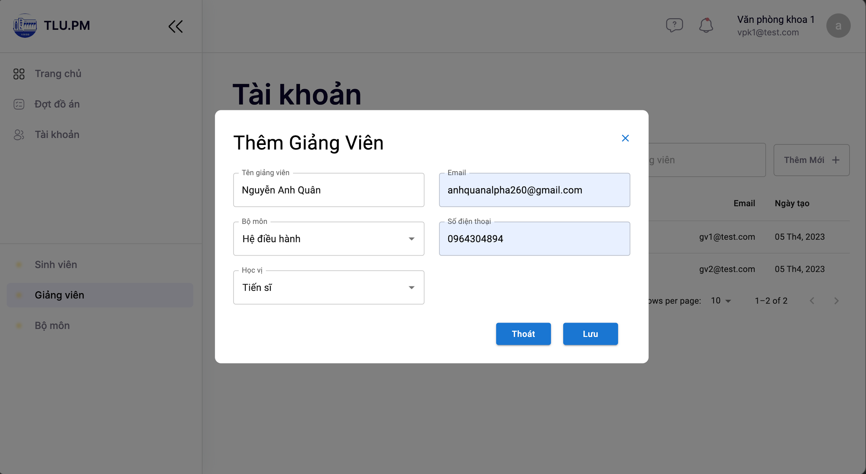
FUNCTION
TC4 | Kiểm tra khi nhập đúng thông tin giáo viên | - Người dùng đã đăng nhập thành công vào website. - Người dùng đăng nhập với quyền là VanPhongKhoa. | - Nhấn chọn mục "Tài khoản" - Nhấn chọn mục "Giáo viên" - Nhấn chọn nút "Thêm" - Nhập thông tin giáo viên và bấm nút "Lưu" |  | Hệ thống cập nhật thông tin và hiển thị thông báo “ Tạo mới thành công!”. |  | P
TC5 | Kiểm tra lỗi khi nhập thông tin không đúng định dạng | - Người dùng đã đăng nhập thành công vào website. - Người dùng đăng nhập với quyền là VanPhongKhoa. | - Nhấn chọn mục "Tài khoản" - Nhấn chọn mục "Giáo viên" - Nhấn chọn nút "Thêm" | Tên giảng viên : ádasdasda Email : ádjaskdasd Bộ môn : ádasdas Số điện thoại: ạdkasdjl Học vị : alksjdlasd | Hệ thống xác thực thông tin tài khoản không thành công và hiển thị thông báo lỗi |  | F | Nhập không đúng định dạng không bấm lưu được
TC6 | Kiểm tra thông báo lỗi khi không nhập tên giáo viên | - Người dùng đã đăng nhập thành công vào website. - Người dùng đăng nhập với quyền là VanPhongKhoa. | - Nhấn chọn mục "Tài khoản" - Nhấn chọn mục "giáo viên" - Nhấn chọn nút "Thêm" | Tên giảng viên : " " | Hệ thống thông báo "Vui lòng nhập tên giáo viên!" |  | P
TC7 | Kiểm tra thông báo lỗi khi không nhập email | - Người dùng đã đăng nhập thành công vào website. - Người dùng đăng nhập với quyền là VanPhongKhoa. | - Nhấn chọn mục "Tài khoản" - Nhấn chọn mục "giáo viên" - Nhấn chọn nút "Thêm" | Email : " " | Hệ thống thông báo "Vui lòng nhập email!" |  | F | Hệ thống thông báo "Hãy điền email !"
TC8 | Kiểm tra thông báo lỗi khi không nhập số điện thoại | - Người dùng đã đăng nhập thành công vào website. - Người dùng đăng nhập với quyền là VanPhongKhoa. | - Nhấn chọn mục "Tài khoản" - Nhấn chọn mục "giáo viên" - Nhấn chọn nút "Thêm" | Số điện thoại : " " | Hệ thống thông báo "Vui lòng nhập số điện thoại!" |  | F | Hệ thống thông báo "Hãy điền số điện thoại !"
TC9 | Kiểm tra thông báo lỗi khi không nhập bộ môn | - Người dùng đã đăng nhập thành công vào website. - Người dùng đăng nhập với quyền là VanPhongKhoa. | - Nhấn chọn mục "Tài khoản" - Nhấn chọn mục "giáo viên" - Nhấn chọn nút "Thêm" - Nhập thông tin giáo viên và bấm nút "Lưu" | Bộ môn : " " | Hệ thống thông báo "Hãy chọn bộ môn" |  | P
TC10 | Kiểm tra thông báo lỗi khi không nhập học vị | - Người dùng đã đăng nhập thành công vào website. - Người dùng đăng nhập với quyền là VanPhongKhoa. | - Nhấn chọn mục "Tài khoản" - Nhấn chọn mục "giáo viên" - Nhấn chọn nút "Thêm" - Nhập thông tin giáo viên và bấm nút "Lưu" | Học vị : " " | Hệ thống thông báo "Hãy chọn học vị" |  | P
TC11 | Kiểm tra lỗi khi nhập email không hợp lệ (email không đúng định dạng) | - Người dùng đã đăng nhập thành công vào website. - Người dùng đăng nhập với quyền là VanPhongKhoa. | - Nhấn chọn mục "Tài khoản" - Nhấn chọn mục "giáo viên" - Nhấn chọn nút "Thêm" - Nhập thông tin giáo viên và bấm nút "Lưu" | abc@e.tlu.edu.vn.asdas | Hệ thống thông báo "Email không đúng định dạng" |  | F | Vẫn tạo được tài khoản
TC12 | Kiểm tra lỗi khi nhập tên không hợp lệ (nhập toàn số vào tên ) | - Người dùng đã đăng nhập thành công vào website. - Người dùng đăng nhập với quyền là VanPhongKhoa. | - Nhấn chọn mục "Tài khoản" - Nhấn chọn mục "giáo viên" - Nhấn chọn nút "Thêm" - Nhập thông tin giáo viên và bấm nút "Lưu" | 92831928309128\ | Hệ thống thông báo "Tên không đúng định dạng" |  | F | - Vẫn tạo được tài khoản - Không có thông báo lỗi
TC13 | Kiểm tra lỗi khi nhập số điện thoại không hợp lệ ( nhập kí tự chữ ) | - Người dùng đã đăng nhập thành công vào website. - Người dùng đăng nhập với quyền là VanPhongKhoa. | - Nhấn chọn mục "Tài khoản" - Nhấn chọn mục "giáo viên" - Nhấn chọn nút "Thêm" - Nhập thông tin giáo viên và bấm nút "Lưu" | Số điện thoại :"kasjdlkajsdlk" | Hệ thống thông báo "Số điện thoại hợp lệ" |  | F | - Vẫn tạo được tài khoản - Không có thông báo lỗi
TC14 | Kiểm tra lỗi khi nhập số điện thoại không hợp lệ (bắt đầu không phải số 0) | - Người dùng đã đăng nhập thành công vào website. - Người dùng đăng nhập với quyền là VanPhongKhoa. | - Nhấn chọn mục "Tài khoản" - Nhấn chọn mục "giáo viên" - Nhấn chọn nút "Thêm" - Nhập thông tin giáo viên và bấm nút "Lưu" | 989821032 | Hệ thống thông báo "Số điện thoại hợp lệ" |  | F | - Vẫn tạo được tài khoản - Không có thông báo lỗi

Tạo tài khoản sinh viên
Test suite ID | TCSP1_005_Tạo tài khoản sinh viên
Chức năng/Giao diện | Màn hình tạo tài khoản sinh viên
Loại test | IT |  |  |  |  |  | P | 4
 |  |  |  |  | Số test case | 10 | F | 6
Ngày test |  | Ngày thực hiện |  |  | Thời gian thực hiện test (Phút) |  | N/A | 0
Người tạo | Khải | Người thực hiện | Quân |  | Số comment | 0 | Số case đã thực hiện | 10
Test Case ID | Test Case Description | Pre-Condition | Test Steps | Test Data | Expected Results | Test Priority | Result | Failure Reason | Image
 |  |  |  |  |  |  | CHROME
GUI
TC1 | Kiểm tra giao diện | - Người dùng đã đăng nhập thành công vào website. - Người dùng đăng nhập với quyền là VanPhongKhoa. | - Nhấn chọn mục "Tài khoản" |  | Hệ thống hiển thị giao diện trang quản lý tài khoản người dùng. |  | P
TC2 | Kiểm tra giao diện | - Người dùng đã đăng nhập thành công vào website. - Người dùng đăng nhập với quyền là VanPhongKhoa. | - Nhấn chọn mục "Tài khoản" - Nhấn chọn mục "Sinh viên" |  | Hệ thống hiển thị giao diện trang quản lý tài khoản Sinh viên. |  | P
TC3 | Kiểm tra giao diện | - Người dùng đã đăng nhập thành công vào website. - Người dùng đăng nhập với quyền là VanPhongKhoa. | - Nhấn chọn mục "Tài khoản" - Nhấn chọn mục "Sinh viên" - Nhấn chọn nút "Thêm" |  | Hệ thống hiển thị form nhập file thông tin tài khoản cho sinh viên( bao gồm file csv). |  | P |  | 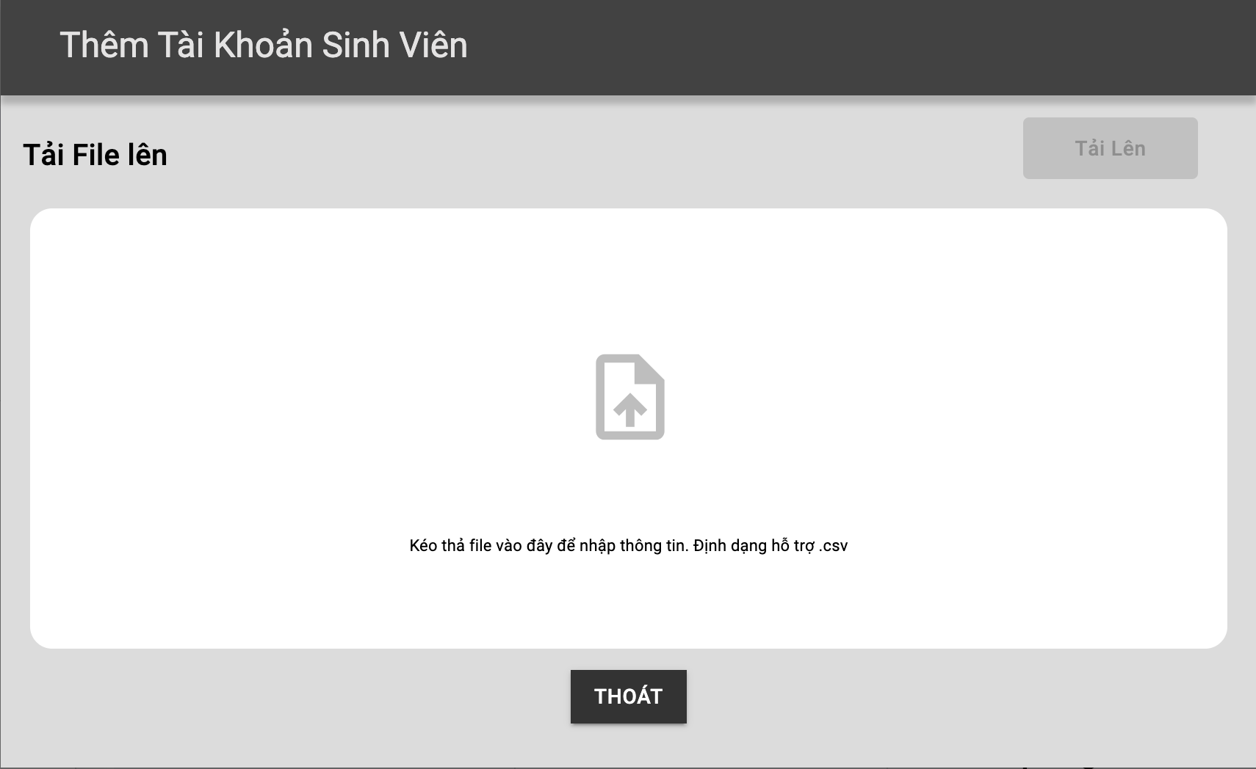
FUNCTION
TC4 | Kiểm tra khi nhập đúng thông tin Sinh viên | - Người dùng đã đăng nhập thành công vào website. - Người dùng đăng nhập với quyền là VanPhongKhoa. | - Nhấn chọn mục "Tài khoản" - Nhấn chọn mục "Sinh viên" - Nhấn chọn nút "Thêm" - Kéo file vào phần”Chọn file” và nhấn nút “Tải lên ” |  | Hệ thống cập nhật thông tin và hiển thị thông báo “ Tạo mới thành công!”. |  | P
TC5 | Kiểm tra lỗi khi để trông file thông tin sinh viên | - Người dùng đã đăng nhập thành công vào website. - Người dùng đăng nhập với quyền là VanPhongKhoa. | - Nhấn chọn mục "Tài khoản" - Nhấn chọn mục "Sinh viên" - Nhấn chọn nút "Thêm" - Nhấn tải lên |  | Hệ thống thông báo "Vui lòng chọn file" |  | F | Không bấm được tải lên
TC6 | Kiểm tra lỗi file không đúng định dạng (Không đúng định dạng file CSV) | - Người dùng đã đăng nhập thành công vào website. - Người dùng đăng nhập với quyền là VanPhongKhoa. | - Nhấn chọn mục "Tài khoản" - Nhấn chọn mục "Sinh viên" - Nhấn chọn nút "Thêm" - Kéo file vào phần”Chọn file” và nhấn nút “Tải lên ” | File có đuôi pdf | Hệ thống thông báo "File không đúng định dạng" |  | F | Hệ thống thông báo "File không được chấp thuận"
TC7 | Kiểm tra lỗi file không đạt yêu cầu ( Thiếu mã sinh viên) | - Người dùng đã đăng nhập thành công vào website. - Người dùng đăng nhập với quyền là VanPhongKhoa. | - Nhấn chọn mục "Tài khoản" - Nhấn chọn mục "Sinh viên" - Nhấn chọn nút "Thêm" - Kéo file vào phần”Chọn file” và nhấn nút “Tải lên ” | File thông tin sinh viên thiếu mã sinh viên | Hệ thống thông báo "File csv không hợp lệ!" |  | F | Vẫn tải lên được file
TC8 | Kiểm tra lỗi file không đạt yêu cầu ( Thiếu tên sinh viên) | - Người dùng đã đăng nhập thành công vào website. - Người dùng đăng nhập với quyền là VanPhongKhoa. | - Nhấn chọn mục "Tài khoản" - Nhấn chọn mục "Sinh viên" - Nhấn chọn nút "Thêm" - Kéo file vào phần”Chọn file” và nhấn nút “Tải lên ” | File thông tin sinh viên thiếu tên sinh viên | Hệ thống thông báo "File csv không hợp lệ!" |  | F | Vẫn tải lên được file
TC9 | Kiểm tra lỗi file không đạt yêu cầu ( Thiếu giới tính) | - Người dùng đã đăng nhập thành công vào website. - Người dùng đăng nhập với quyền là VanPhongKhoa. | - Nhấn chọn mục "Tài khoản" - Nhấn chọn mục "Sinh viên" - Nhấn chọn nút "Thêm" - Kéo file vào phần”Chọn file” và nhấn nút “Tải lên ” | File thông tin sinh viên thiếu giới tính | Hệ thống thông báo "File csv không hợp lệ!" |  | F | Vẫn tải lên được file
TC10 | Kiểm tra lỗi file không đạt yêu cầu ( Thiếu email sinh viên) | - Người dùng đã đăng nhập thành công vào website. - Người dùng đăng nhập với quyền là VanPhongKhoa. | - Nhấn chọn mục "Tài khoản" - Nhấn chọn mục "Sinh viên" - Nhấn chọn nút "Thêm" - Kéo file vào phần”Chọn file” và nhấn nút “Tải lên ” | File thông tin sinh viên thiếu email sinh viên | Hệ thống thông báo "File csv không hợp lệ!" |  | F | Vẫn tải lên được file

